问题列表汇总
序号 | 问题描述 | 原因 | 解决方案 | 状态 | 指派人
1 | 入库管理-上架确认：按钮生成的库存信息没有带出区域编号 | 系统bug | 已修改代码，带出区域编号 | 完成 | 彭
2 | 基础资料编码规则混淆 | 目前对各种基础资料编码都用数字，没有区分 | 修改基础资料编码规则，货品编号：HP0001，货位编号：HW0001，区域编号：QY0001，批号编号：20180420（日期） | 完成 | 李
3 | popup弹框选择品种时可以多选，造成数据混乱 |  | 目前新版本已经不能多选了，可能是配置问题，有待考证 |  | 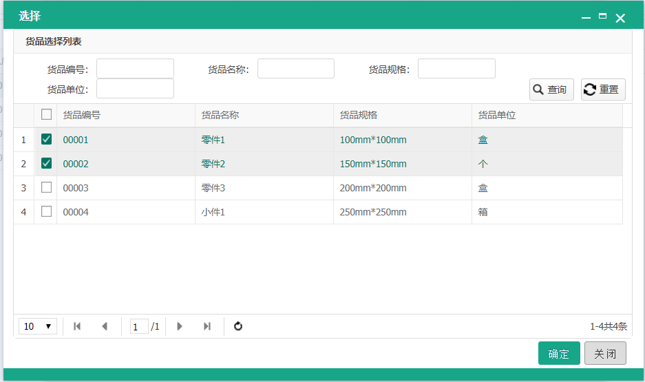 李
4 | 出库管理-出库分配:java增强报错,类实例化失败 |  | 已修改JAVA增强按钮数值 | 完成 | 李
5 | unknown column""in where clause |  | 已更新命名 | 完成 | 李
6 | 货位信息缺少层数字段 | 陶瓷立体库需要记录货物对应层数，方便告诉控制系统在哪个位置取货 | 货位表增加字段记录货位层数（layer） | 完成 | 彭
 |  |  | 入库生成库存逻辑增加层数判定、是否顶层判定 | 完成 | 彭
7 | 货位管理-编辑界面，点击区域编号后的弹出框，区域编号信息有误 | 带出的不是区域编号，应该是区域ID字段 | 修改为带出区域编号字段 | 完成 | 彭
8 | 异常信息没有带出到界面弹窗显示 | 系统默认不带出异常信息 | 修改后台逻辑将异常信息弹出提示 | 完成 | 李
9 | 入库上架确认后台没有生成交易信息 |  |  | 完成 | 彭
10 | 自动入库时，如果出现异常信息，界面无法查看 | 入库表中没有记录异常信息的字段 | 增加“异常信息”字段，记录自动入库时的错误信息 | 完成 | 李
11 | 入库单新增界面不需要异常信息编辑 |  | 把编辑表单>页面属性中的表单显示的对勾去掉 | 完成 | 李
12 | 入库业务后台逻辑出现异常时，没有回滚数据 |  |  | 完成 | 彭
13 | 出库管理修改为带细单显示的模式 |  | 附表设置主键需要查询 | 完成 | 李
14 | 如果出库单当前有初始未分配的订单库存，则此库存不能出现在新增订单时的库存选择界面 |  | 重写报表配置的sql语句 | 完成 | 李
15 | 入库单分配货位时，如果货位的“是否可自动上架”为否，则不能分配到此货位 |  | 1:已有相同货物的货位的rackflag为0时,是否被剔除; getLocByLocno 添加rackflag=1的条件 添加order by loclevel 代码添加 if(loc!=null){ locno = loc.getLocno();} 2:查找到rackflag为1的空货位. --- WmsLocDao 中的getEmptyLoc改为 select l.* from wms_loc l where not exists (select 1 from wms_stock s where s.locno = l.locno|| l.rackflag = 0) order by l.loclevel | 完成 | 李
16 | 增加自动库存调整逻辑
17 | 如果货位的“是否自动调整”为否，则不自动调整此货位库存
18

